様式
 |  |  |  |  |  |  |  |  |  |  |  |  |  |  |  |  |  |  | 施設 No. | ※市記入欄
 |  |  |  |  | 申立書④≪妊娠・出産≫

児童名 |  |  |  |  |  | 生年月日 |  |  |  |  |  |  |  | 支給認定番号 ※在園児のみ |  | 利用施設 ※在園児のみ
 |  |  |  |  |  | H ・ R |  | 年 |  | 月 |  |  | 日
 |  |  |  |  |  | H ・ R |  | 年 |  | 月 |  |  | 日
 |  |  |  |  |  | H ・ R |  | 年 |  | 月 |  |  | 日

 |  |  |  |  |  |  |  |  |  |  |  |  | 令和 |  | 年 |  | 月 |  | 日
 |  |  |  |  |  |  |  | 申立保護者名（母）

 |  |  |  |  |  |  | 事由「妊娠・出産」

 |  | □ | 妊娠・出産を理由とする申請 |  |  |  |  |  |  |  |  |  | □ | 出産日の報告

「妊娠・出産」により、子どもの保育ができない ことを次のとおり申し立てます。 |  |  |  |  |  |  |  |  |  |  | 「妊娠・出産」の事由により教育・保育施設を 利用していますが、このたび出産しましたので、 下記のとおり報告します。

 | ＊母子健康手帳No. |  |  |  |  |  |  |  |  |  |  | ＊出生児童名

 | ＊出産予定日 |  |  |  |  |  |  |  |  |  |  | ＊出産日
 | 令和 |  |  |  | 年 | 月 | 日 |  |  |  |  | 令和 |  |  |  | 年 |  | 月 |  | 日

≪添付書類≫ |  |  |  | 貼付欄（裏面)
母子健康手帳の下記ページの写し
・表紙（手帳No.がわかるページ）
・出産予定日がわかるページ

≪注意事項≫

「妊娠・出産」を事由とした施設利用期間（支給認定期間）は、 出産日を含め５７日目が属する月の月末までとなります。 （例）5/4出産の場合：57日目は6/29のため6/30まで入所可能

当初の出産予定日と異なる日に出産されたことにより 施設利用期間（支給認定期間)が「短縮」または「延長」となる場合があります。

在園児のうち、支給認定期間が延長となる場合には 「教育・給付認定変更申請書」の提出が併せて必要となります。

 |  |  |  |  |  |  |  |  | ※裏面 添付書類の貼付場所あり

 |  |  |  |  |  |  |  |  |  |  |  |  |  |  |  |  |  | (070401)

 |  | 母子健康手帳の該当ページを下記に貼付してください。（別紙添付でも可）

貼付場所



９９９９９９９９

富山市

表紙（手帳No.が分かるページ）
の写しを貼付してください。

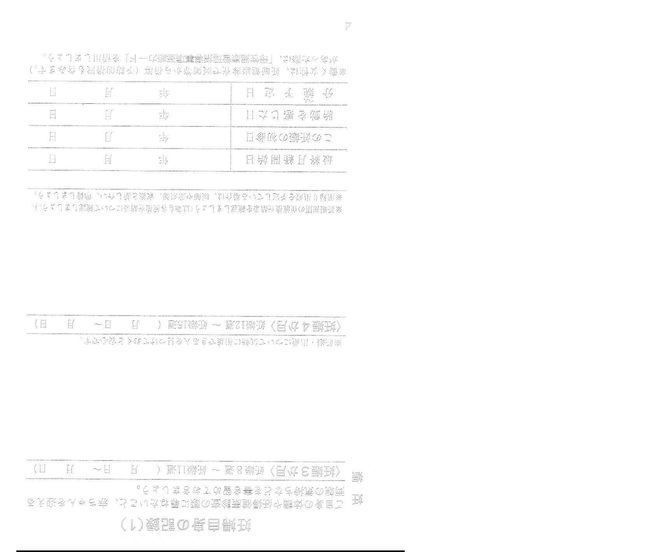
貼付場所

○

○

○○○○

出産予定日が分かるページ
の写しを添付してくだ
さい。

